Cenová nabídka bez cen
 | Umístění | Název | Obrázek | Počet | Cena vč. DPH ks | Cena vč. DPH celkem
1. | WC 1 NP (hlavní) WC 1 NP (veřejné) | Záchod KERAMAG - XENO² WC závěsné 207050000 (K9902122) | 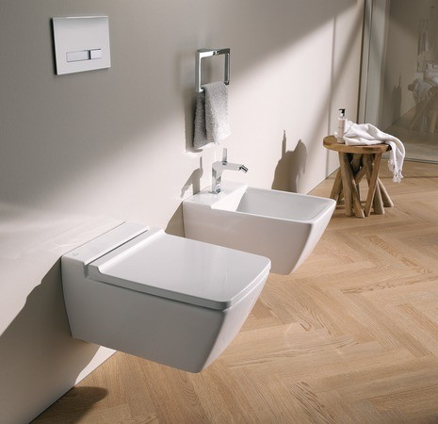 | 2 |  | 0.00 Kč
2. | WC 1 NP (hlavní) | Bidet Keramag XENO 2 bidet závěsný, bílá |  | 1 |  | 0.00 Kč
3. | WC 1 NP (hlavní) | Pisoár Como - urinál rohový, H8441200000001 | 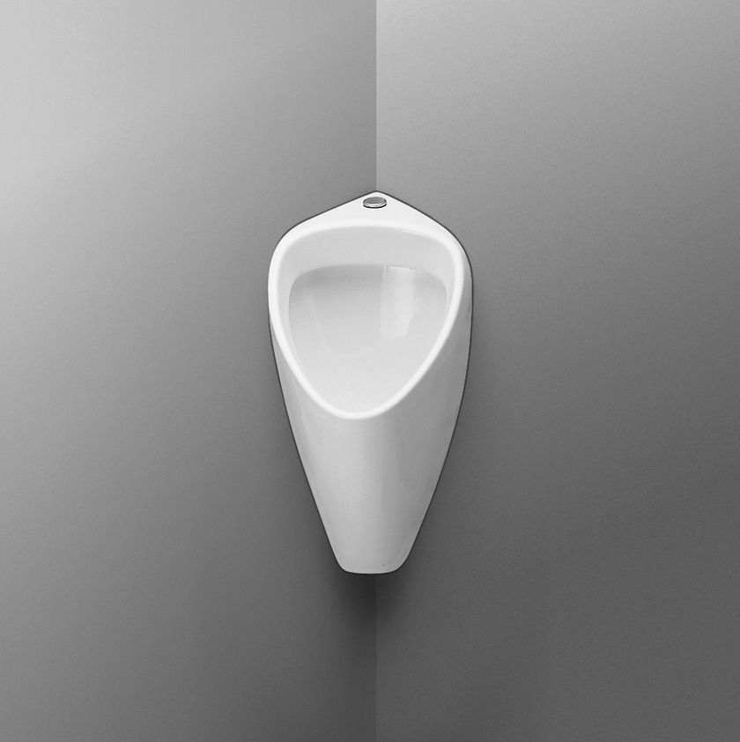 | 1 |  | 0.00 Kč
4. | WC 1 NP (hlavní),1NP (veřejné), 2NP (pro hosty) | Geberit tlačítka OMEGA 30, bílá / pochromovaná lesklá 115.080.KJ.1 | 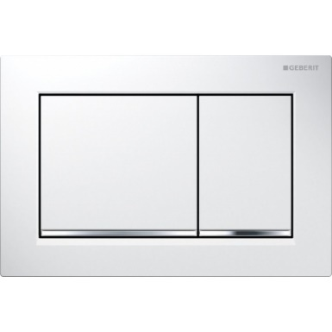 | 4 |  | 0.00 Kč
5. | Koupelna 1NP | Mramoritové umyvadlo na desku RAVAK XJL01260000, šířka 60 cm | 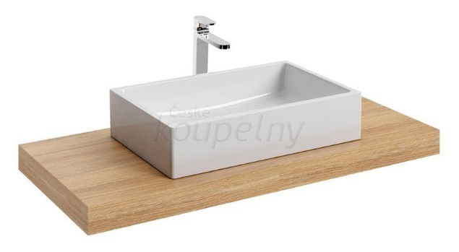 | 3 |  | 0.00 Kč
6. | Koupelna 1NP | Vana Ravak Vana Freedom O 169x80 volně stojící, snowwhite XC00100020 (XC00100020) | 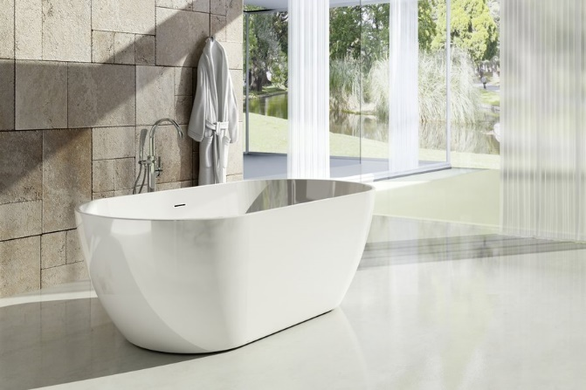 | 1 |  | 0.00 Kč
7. | Koupelna 1NP | Zrcadlo s LED osvětlením a hodinami 1600x650x43mm | 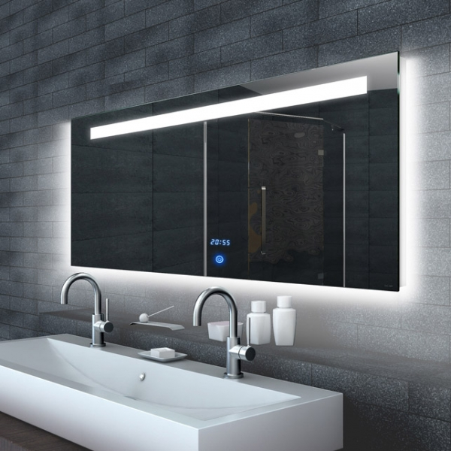 | 1 |  | 0.00 Kč
8. | Koupelna 2NP | Zrcadlo s LED osvětlením a hodinami 1000x650x43 mm | 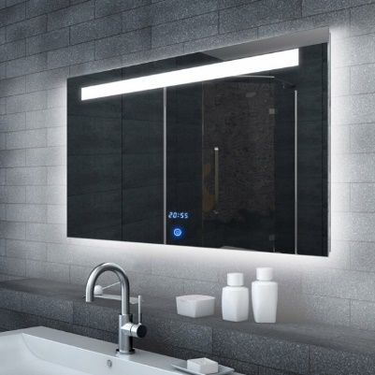 | 1 |  | 0.00 Kč
9. | WC 1 NP (veřejné) | Jednootvorové umyvadlo JIKA Pure 50 H814210001061 | 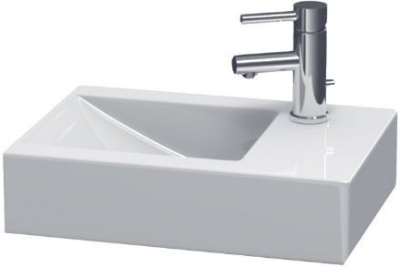 | 1 |  | 0.00 Kč
10. | Topení 1 NP | ISAN Echo inox 1000/500 | 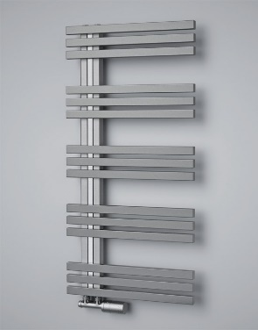 | 2 |  | 0.00 Kč
11. | Topení 2 NP | ISAN Echo Edge 1182/600 DCLE 1182060001 (sněhově bílá) | 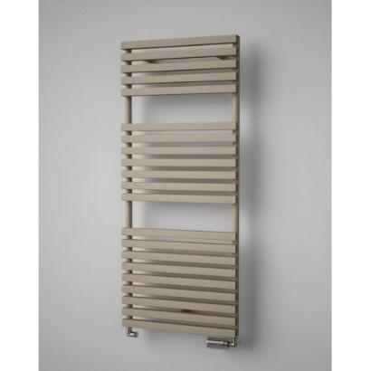 | 1 |  | 0.00 Kč
12. | WC 2 NP WC garáž | Závěsná toaleta JIKA Pure | 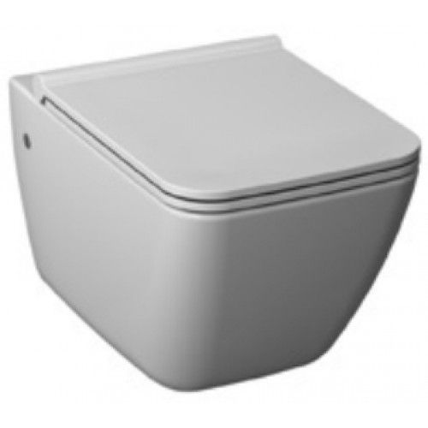 | 2 |  | 0.00 Kč
13. | WC 2 NP WC garáž | Duroplastové sedákto, softclose JIKA | 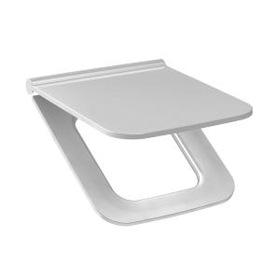 | 2 |  | 0.00 Kč
Cena celkem |  |  |  |  |  | 0.00 Kč

